Worksheet
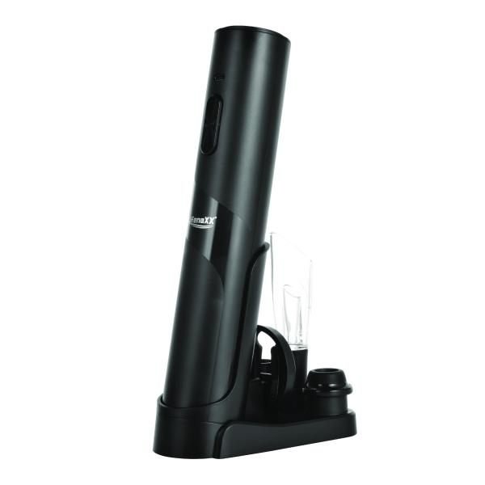
Lifenaxx Elektrischer Weinöffner mit Konservierungsset LX-064

Artikelnummer | 5325 |  | VE | 20
EAN | 4260101730022 |  | Stück pro Palette | 400
Zollnummer | 85098000 |  | Lagen Pro Palette | 4

Abmessungen - Artikel
Länge(cm) | Breite(cm) | Höhe(cm) | Gewicht(g)
26.6 | 13.6 | 9.7 | 298

Abmessungen - Artikelverpackung
Länge(cm) | Breite(cm) | Höhe(cm) | Leergewicht(g) | Gewicht(g) Artikel+Verpackung
27.6 | 10.1 | 9 | 88 | 600

Abmessungen - VE Karton (Masterkarton)
Länge(cm) | Breite(cm) | Höhe(cm) | Gewicht(g)
46.5 | 42.3 | 30.1 | 12930

Verpackung - Bestandteile
Rest Zubehör (g) | Papier/Pappe (g) | Styropor (g) | Kunstst. Hohlkörper(g) | Kunstst. Folien(g) | Materialverbunde (g)
0 | 0 | 0 | 0 | 0 | 0

Batterie- / Akkuinformationen
Batterie-benötigt | Batterie enthalten | Batterie-Typ | Batterie-System(Art)
Ja | Ja | Akku | Li-Ion - Lithium-Ionen-Akku
Anzahl(stk.) | Gewicht/Stk.(g) | Energiedichte(WH/Kg) | Leistung(WH)
0 | 0 | 0 | 0

Lithium Baterie
Energiegehalt | Gewicht (Kg)
0 | 0

Weiterführende Informationen
Technaxx Reseller Portal

